상품제안서
New 타이틀리스트 pro v1 3구 로얄케이스 (3pc) 타이틀리스트 골프공 | 상품코드: F25095

 |  |  |  |  |  |  | 02-412-0044 | www.easy1.co.kr
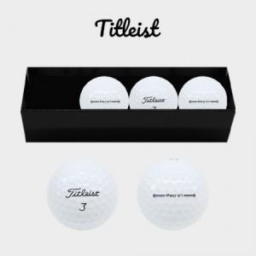

【상세/제작정보】

【인쇄/포장옵션】 | 풀칼라 / 포장지포장

【공급단가】 | 수량 | 50~ | 100~ | 500~ | 1,000~ | 2,000~
*VAT별도 | 단가 | 22,000원 | 21,640원 | 21,120원 | 20,590원 | 20,240원

【상품 URL】 | https://easy1.co.kr:443/src/goods_detail.php?gdno=25095

